Detail
TASK | APK Arla Ace 1.0.5 |  |  |  | Database: | 84
Link Apk | https://storage4.pitjarus.co/apk/arla/Ace1.0.5-161020-release.apk |  |  |  | Username: | ARLA2.000305
DEVICE | Samsung J3 Pro |  |  |  | Pass: | admin
DATE TESTING | 2020-10-26 |  |  |  | Kode Toko: | 0
VISIT ID | V.251.1753.20102619474572 |  |  |  | Nama Toko: | MAKMUR LONTAR

No | MENU | TEST SCENARIO | TEST SUB SCENARIO | RESULT | Expectation | REMARKS
1 | LOGIN | Input Username dan Password dengan benar |  | as expected | Berhasil masuk ke halaman absensi
 |  | Input Username Salah dan Password Benar |  | as expected | Login tidak berhasil
 |  | Input Username Benar dan Password Salah |  | as expected | Login tidak berhasil
2 | Absensi | Tombol Masuk(memilih tombol masuk) |  | as expected | masuk ke Store List
3 | Store List | Store yang sesuai dengan Journey Plan |  | store tidak muncul di saat tidak ada mappingan store account | List toko sesuai dengan set up di db
 |  |  | Memilih salah satu toko | as expected | masuk ke menu Store Detail | setelah selesai kunjungan, tidak bisa kunjungan lagi pada store yg sama (double visit)
 |  |  | Informasi Toko | as expected | Menampilkan informasi nama store dan kode store
 |  |  | Informasi GPS | as expected | berisi informasi long lat store
 |  |  | Tombol reset | as expected | reset informasi long lat store menjadi null
 |  |  | Tombol tagging | as expected | tag informasi long lat saat ini
 |  |  | Tombol Ambil Foto | as expected | membuka kamera untuk ambil foto
 |  |  | Tombol Navigation | as expected | buka lokasi store di aplikasi map
 |  |  | Tombol No visit | as expected | muncul list alasan no visit
 |  |  | Tombol Visit | as expected | kunjungi store harus berada dalam radius store. Menuju ke Main Menu

4 | Main menu | Information | List information
 |  |  | Fitur search dan filter | as expected | bisa search dan filter list information
 |  |  | Simpan tanpa mengerjakan report | pop up "anda belum mengerjakan report %s" | .tidak dapat simpan jika belum mengerjakan report information mandatory .report information mandatory berwarna biru
 |  |  | Kerjakan report mandatory |  | Isi sesuai expectation test

 |  | Store Investment |  |  | Questioner pada isian investment ditampilkan Isi sesuai expectation test
 |  |  | Filter | as expected | filter list investment sesuai type investment
 |  |  | Cari | as expected | cari list investment sesuai keyword
 |  |  | Isii quantity terimplementasi > quantity diterima | as expected | pop up "quantity terimplementasi tidak bisa melebihi quantity diterima" dan tidak bisa simpan
 |  | Product Check | List Product |  | Isi sesuai expectation test
 |  |  | Image Recognition
 |  |  | Ambil foto blur | as expected | .anti blur .pop up "foto blur, ulangi mengambil foto" & foto tidak tersimpan
 |  |  | Ambil foto gelap | as expected | .anti dark .pop up "foto terlalu gelap, ulangi mengambil foto" & foto tidak tersimpan
 |  |  | Guideline Planogram | as expected | menampilkan informasi planogram sesuai dokumen
 |  |  | Guideline Photo | as expected | menampilkan informasi cara pengambilan foto IR di rak
 |  |  | Tombol Tambah Foto | as expected | tambah grid kolom foto IR
 |  |  | Maksimal tambah grid foto | maksimal 16 grid photo | pop up "batas maksimal photo sudah tercapai" jika sudah mencapai jumlah max

 |  | Feedback

 |  | Activation |  |  | Isi sesuai expectation test

 | Submit

Conclusion overall test |  |  |  |  |  | Passed

No | Task | Result | Test Time | Status Update | Test time update | Keterangan
1 | Pada tes update aplikasi Arla Ace menunjukan hasil achievement MD dalam kurun waktu 1 bulan. Actual Call (Jumalah NC) yang telah MD daftarkan pada aplikasi. | 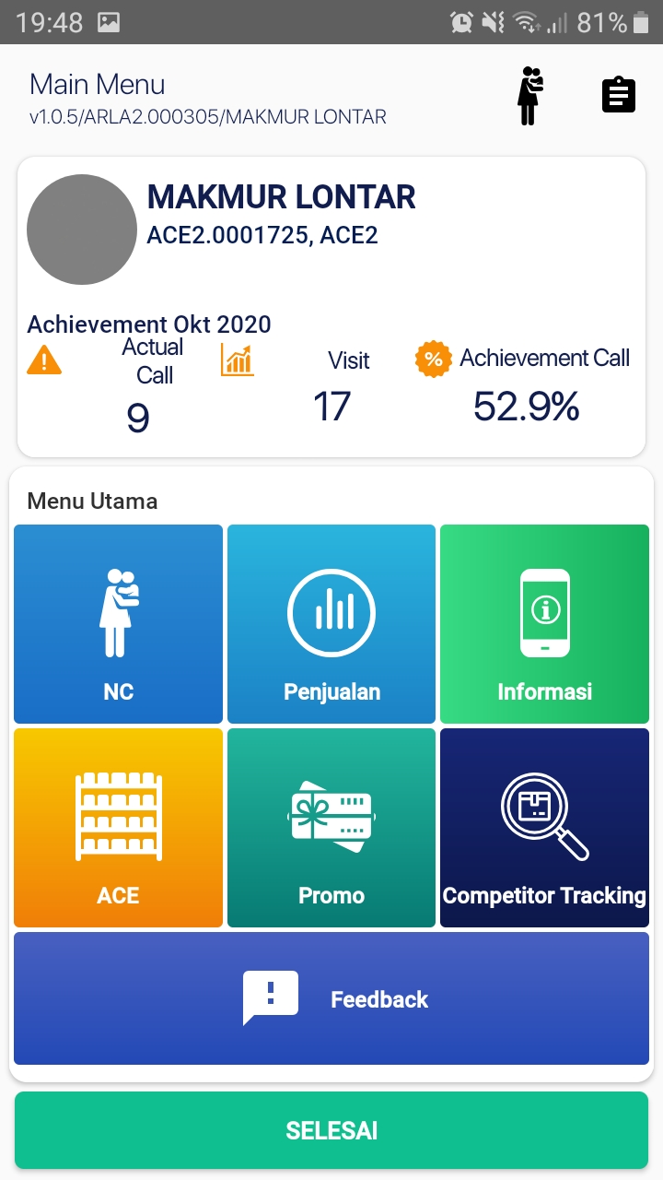 |  | Passed

 |  |  | Quality Assurance

 |  |  | Panji Aryo

